成本表-最终开发需求确认稿
华腾/苏腾项目实际成本利润表
 | 实行成本总括表 | 主合同信息 |  |  |  |  |  | 从属合同、增补合同
 |  | 项目名称 |  |  | (合同号) |  |  | 项目名称 |  | 合同号 |  | 合同金额（不含税）/元
 |  | 客户名称 |  |  | 峻工时间 |  |  | 项目名称 |  | 合同号 |  | 合同金额（不含税）/元
 |  | 项目进度 |  |  | 项目类型 ：设计□，制造□，安装□，其他□ |  |  | 项目名称 |  | 合同号 |  | 合同金额（不含税）/元
 |  | 华腾项目经理 |  |  | 客户项目经理： |  |  | 项目名称 |  | 合同号 |  | 合同金额（不含税）/元
 |  | 主合同金额（不含税）元 |  |  | 从属合同、增补合同金额小计（不含税）元 | 0 |  | 项目名称 |  | 合同号 |  | 合同金额（不含税）/元
 |  | 合计金额（不含税）元 | 0 |  |  |  |  | 项目名称 |  | 合同号 |  | 合同金额（不含税）/元
ERP 代码 | 代码名称 | 实际金额 不含税 | 备注 | ERP 代码 | 代码名称 | 实际金额 不含税 | 备注 | ERP 代码 | 代码名称 |  | 实际金额 不含税 | 备注
"A" 系统设备&整体发包 |  |  |  | "D" 材料类 |  |  |  | “G”营业管理费
22 | 外包 |  |  | 01 | 不锈钢 |  |  | 0301 | 管理费（营销）
23 | 外协定制件 |  |  | 02 | 碳钢 |  |  | 无 | 管理费（营销）2 |  |  | 留空，手输
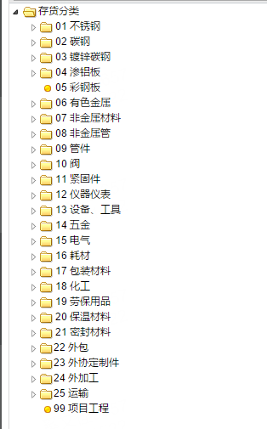
无 | 其他 |  | 留空，手输 | 03 | 镀锌板 |  |  | 无 | 管理费（营销）3 |  |  | 留空，手输
 |  |  |  | 04 | 渗铝板
 |  |  |  | 05 | 彩钢板
 |  |  |  | 06 | 有色金属
 |  |  |  | 07 | 非金属材料
 |  |  |  | 08 | 非金属管
 |  |  |  | 09 | 管件
 |  |  |  | 16 | 辅材 |  |  |  | 小计 |  | 0.00
 |  |  |  | 17 | 包装材料 |  |  | “H”财务填写
 |  |  |  | 18 | 化工 |  |  | 0501 | 公司综合管理费
 |  |  |  | 19 | 劳保用品 |  |  | 0502 | 公司综合税率
 |  |  |  | 20 | 保温材料
 |  |  |  | 21 | 密封材料
 |  |  |  | 无 | 其他 |  | 留空，手输

 | 小计 | 0.00 |  |  | 小计 | 0 |  |  | 小计 |  | 0.00
"B" 标准设备 |  |  |  | "E" 制作工厂费用 |  |  |  |  | “I”总经理填写
10 | 阀 |  |  | 24 | 外加工 |  |  | 无编码 | 管理费1 |  |  | 留空，手输
11 | 紧固件 |  |  | 25 | 运输 |  |  | 无编码 | 管理费2 |  |  | 留空，手输
13 | 设备工具 |  |  | 0101 | 材料、工具(制作） |  |  | 无编码 | 管理费3 |  |  | 留空，手输
14 | 五金 |  |  | 0102 | 工资(制作） | 工天、金额
无 | 其他 |  |  | 0103 | 交通车票(制作）
 |  |  | 留空，手输 | 0104 | 伙食费(制作）
 |  |  |  | 0105 | 住宿/房租/水电物业(制作）
 |  |  |  | 0106 | 通迅费(制作）
 |  |  |  | 0107 | 生活用品(制作）
 |  |  |  | 0108 | 设备租赁费(制作）
 |  |  |  | 0109 | 用气费(制作）
 |  |  |  | 0110 | 招待费(制作）
 |  |  |  | 0111 | 福利费(制作）
 |  |  |  | 0112 | 汽车费用(制作）
 |  |  |  | 0113 | 社保/意外险/工伤(制作）
 |  |  |  | 0114 | 物流/材料运输费(制作） |  | 取值=0114+9702
 |  |  |  | 0115 | 设备维修/开模(制作）
 |  |  |  | 0116 | 医药费(制作）
 |  |  |  | 0117 | 设计/外援费(制作）
 |  |  |  | 0118 | 开票税金(制作）
 |  |  |  | 0119 | 办公费用(制作）
 |  |  |  | 0120 | 其他费用(制作）

 | 小计 | 0.00 |  |  | 小计 | 0 |  |  | 小计 |  | 0.00
"C" 电气设备&仪器仪表 |  |  |  | "F" 现场安装费用
12 | 仪器仪表 |  |  | 0201 | 材料、工具（安装） |  |  |  | 类别 |  | 费用小计
15 | 电气 |  |  | 0202 | 工资（安装） |  |  |  | "A" 系统设备&整体发包 |  | 0
无 | 其他 |  | 留空，手输 | 0203 | 交通车票（安装） |  |  |  | "B" 标准设备 |  | 0
 |  |  |  | 0204 | 伙食费（安装） |  |  |  | "C" 电气设备&仪器仪表 |  | 0
 |  |  |  | 0205 | 住宿/房租/水电物业（安装） |  |  |  | "D" 材料类 |  | 0
 |  |  |  | 0206 | 通迅费（安装） |  |  |  | "E" 制作工厂费用 |  | 0
 |  |  |  | 0207 | 生活用品（安装） |  |  |  | "F" 现场安装费用 |  | 0
 |  |  |  | 0208 | 设备租赁费（安装） |  |  |  | “G”营业管理费 |  | 0
 |  |  |  | 0209 | 用气费（安装） |  |  |  | “H”财务填写 |  | 0
 |  |  |  | 0210 | 招待费（安装） |  |  |  | “I”总经理填写 |  | 0
 |  |  |  | 0211 | 福利费（安装） |  |  |  | 合计 |  | 0
 |  |  |  | 0212 | 汽车费用（安装） |  |  |  | 利润 |  | 0
 |  |  |  | 0213 | 社保/意外险/工伤（安装）
 |  |  |  | 0214 | 物流/运输费（安装） |  | 只需取0214
 |  |  |  | 0215 | 设备维修/开模（安装）
 |  |  |  | 0216 | 医药费（安装）
 |  |  |  | 0217 | 设计/外援费（安装）
 |  |  |  | 0218 | 开票税金（安装）
 |  |  |  | 0219 | 办公费用（安装）
 |  |  |  | 0220 | 其他费用（安装）

 | 小计 | 0.00 |  |  | 小计 | 0

1、取数据原则请参照“不锈钢示例”表中进行数据展开，显示各级数量、单价、金额
2、费用类的取值也跟材料取数一样，要有数量、单价、金额
3、一级分类的金额点开后，在其下面的二级分类的汇总数量、单价、金额均需显示，以此类推，数据的呈现方式要直观，不需要有任何转接。（是在系统中能实现，还是导出后能实现）
4、以销售订单作为取值的判断标准、合同从属关系一旦确定，关系中的任何一个合同的成本均需合计呈现。例如：有增加帐的项目合同，成本=主合同项目成本+所有增加帐项目成本
5、增加项目档案自定义项：字段为：“利润年度”，”是否按年取值”字段，按照项目情况手工输入，以此作为筛选条件，系统自动取值（利润年度有年度字样的）或为当年度值与空
6、根据利润总表、成本列表主合同号双击联查本表明细
7项目成本结算列表中加一列“利润年度”，双击产生明细表头显示
8、主合同+增补合同金额：有结算单先取结算单，无结算单取销货单金额（取消，取销货单）
9、苏腾账套成本取数要取当年度的值为仅限于三个基地，其他与华腾一样
10、苏腾的预算表、成本利润表、预算和成本利润表中附属合同要做一张外挂表显示，不在表头显示（按年的太多了），后期由我这边提供

11、成本表中既要显示完工的，也要显示利润年度为空的成本

预算和实际差异表-最终开发需求确认稿
华腾/苏腾项目预算与实际差异表
 | 实行预算总括表 | 主合同信息 |  |  |  |  |  |  |  |  |  | 从属合同、增补合同
 |  | 项目名称 |  |  |  |  | 合同号 |  |  |  |  | 项目名称 |  | 合同号 |  | 合同金额（不含税）/元
 |  | 客户名称 |  |  |  |  | 峻工时间 |  |  |  |  | 项目名称 |  | 合同号 |  | 合同金额（不含税）/元
 |  | 项目进度 |  |  |  |  | 项目类型 ：设计□，制造□，安装□，其他□ |  |  |  |  | 项目名称 |  | 合同号 |  | 合同金额（不含税）/元
 |  | 华腾项目经理 |  |  |  |  | 客户项目经理： |  |  |  |  | 项目名称 |  | 合同号 |  | 合同金额（不含税）/元
 |  | 主合同金额（不含税）元 |  |  |  |  | 从属合同、增补合同金额小计（不含税）元 | 0 |  |  |  | 项目名称 |  | 合同号 |  | 合同金额（不含税）/元
 |  | 合计金额（不含税）元 | 0 |  |  |  |  |  |  |  |  | 项目名称 |  | 合同号 |  | 合同金额（不含税）/元
ERP 代码 | 代码名称 | 预算金额 不含税 | 实际金额 不含税 | 差异 | 差异百分比 | ERP 代码 | 代码名称 | 预算金额 不含税 | 实际金额 不含税 | 差异 | 差异百分比 | ERP 代码 | 代码名称 |  | 发生金额 不含税 | 备注
"A" 系统设备&整体发包 |  |  |  |  |  | "D" 材料类 |  |  |  |  |  | “G”营业管理费
22 | 外包 |  |  |  |  | 01 | 不锈钢 |  |  |  |  | 0301 | 管理费（营销）
23 | 外协定制件 |  |  |  |  | 02 | 碳钢 |  |  |  |  | 无 | 管理费（营销）2 |  |  | 留空，手输
无 | 其他 |  |  |  |  | 03 | 镀锌板 |  |  |  |  | 无 | 管理费（营销）3 |  |  | 留空，手输
 |  |  |  |  |  | 04 | 渗铝板
 |  |  |  |  |  | 05 | 彩钢板
 |  |  |  |  |  | 06 | 有色金属
 |  |  |  |  |  | 07 | 非金属材料
 |  |  |  |  |  | 08 | 非金属管
 |  |  |  |  |  | 09 | 管件
 |  |  |  |  |  | 16 | 辅材 |  |  |  |  |  | 小计 |  | 0.00
 |  |  |  |  |  | 17 | 包装材料 |  |  |  |  | “H”财务填写
 |  |  |  |  |  | 18 | 化工 |  |  |  |  | 0501 | 公司综合管理费
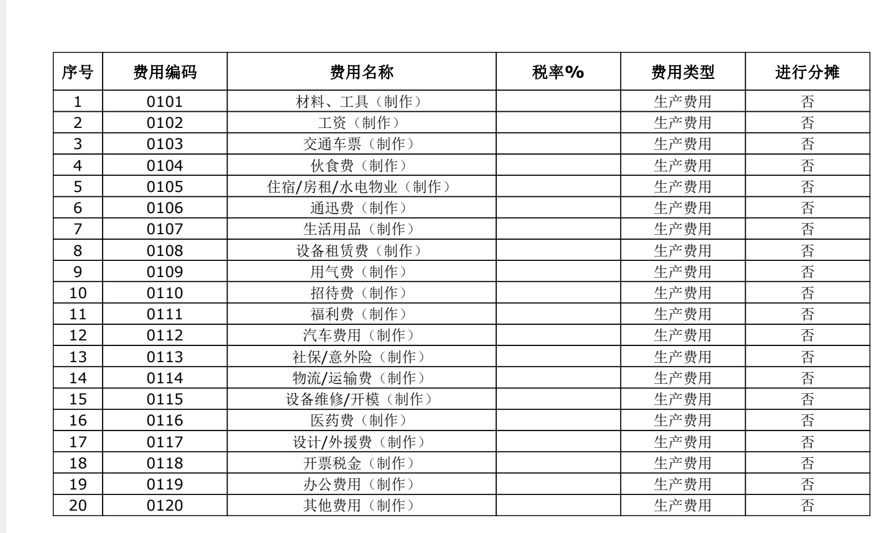
 |  |  |  |  |  | 19 | 劳保用品 |  |  |  |  | 0502 | 公司综合税率
 |  |  |  |  |  | 20 | 保温材料
 |  |  |  |  |  | 21 | 密封材料
 |  |  |  |  |  | 无 | 其他

 | 小计 | 0.00 | 0.00 | 0.00 | #DIV/0! |  | 小计 | 0 | 0 | 0 | #DIV/0! |  | 小计 |  | 0.00
"B" 标准设备 |  |  |  |  |  | "E" 制作工厂费用 |  |  |  |  |  |  | “I”总经理填写
10 | 阀 |  |  |  |  | 24 | 外加工 |  |  |  |  | 无 | 管理费1 |  |  | 留空，手输
11 | 紧固件 |  |  |  |  | 25 | 运输 |  |  |  |  | 无 | 管理费2 |  |  | 留空，手输
13 | 设备工具 |  |  |  |  | 0101 | 材料、工具(制作） |  |  |  |  | 无 | 管理费3 |  |  | 留空，手输
14 | 五金 |  |  |  |  | 0102 | 工资(制作） | 工天、金额
无 | 其他 |  |  |  |  | 0103 | 交通车票(制作）
 |  |  |  |  |  | 0104 | 伙食费(制作）
 |  |  |  |  |  | 0105 | 住宿/房租/水电物业(制作）
 |  |  |  |  |  | 0106 | 通迅费(制作）
 |  |  |  |  |  | 0107 | 生活用品(制作）
 |  |  |  |  |  | 0108 | 设备租赁费(制作）
 |  |  |  |  |  | 0109 | 用气费(制作）
 |  |  |  |  |  | 0110 | 招待费(制作）
 |  |  |  |  |  | 0111 | 福利费(制作）
 |  |  |  |  |  | 0112 | 汽车费用(制作）
 |  |  |  |  |  | 0113 | 社保/意外险/工伤(制作）
 |  |  |  |  |  | 0114 | 物流/材料运输费(制作） |  | 取值=0114+9702
 |  |  |  |  |  | 0115 | 设备维修/开模(制作）
 |  |  |  |  |  | 0116 | 医药费(制作）
 |  |  |  |  |  | 0117 | 设计/外援费(制作）
 |  |  |  |  |  | 0118 | 开票税金(制作）
 |  |  |  |  |  | 0119 | 办公费用(制作）
 |  |  |  |  |  | 0120 | 其他费用(制作）

 | 小计 | 0.00 | 0.00 | 0.00 | #DIV/0! |  | 小计 | 0 | 0 | 0 | #DIV/0! |  | 小计 |  | 0.00
"C" 电气设备&仪器仪表 |  |  |  |  |  | "F" 现场安装费用 |  |  |  |  |  | 合计(HT)
12 | 仪器仪表 |  |  |  |  | 0201 | 材料、工具（安装） |  |  |  |  | 成本大类 |  | 预算金额汇总 | 实际金额汇总 | 差额 | 差额百分比
15 | 电气 |  |  |  |  | 0202 | 工资（安装） |  |  |  |  | "A" 系统设备&整体发包 |  | - | 0.00 | 0.00 | #DIV/0!
无 | 其他 |  |  |  |  | 0203 | 交通车票（安装） |  |  |  |  | "B" 标准设备 |  | - | 0.00 | 0.00 | #DIV/0!
 |  |  |  |  |  | 0204 | 伙食费（安装） |  |  |  |  | "C" 电气设备&仪器仪表 |  | - | 0.00 | 0.00 | #DIV/0!
 |  |  |  |  |  | 0205 | 住宿/房租/水电物业（安装） |  |  |  |  | "D" 材料类 |  | - | 0.00 | 0.00 | #DIV/0!
 |  |  |  |  |  | 0206 | 通迅费（安装） |  |  |  |  | "E" 制作工厂费用 |  | - | 0.00 | 0.00 | #DIV/0!
 |  |  |  |  |  | 0207 | 生活用品（安装） |  |  |  |  | "F" 现场安装费用 |  | - | 0.00 | 0.00 | #DIV/0!
 |  |  |  |  |  | 0208 | 设备租赁费（安装） |  |  |  |  | “G”营业管理费 |  |  | 0.00 | 无 | 无
 |  |  |  |  |  | 0209 | 用气费（安装） |  |  |  |  | “H”财务填写 |  |  | 0.00 | 无 | 无
 |  |  |  |  |  | 0210 | 招待费（安装） |  |  |  |  | “I”总经理填写 |  |  | 0.00 | 无 | 无
 |  |  |  |  |  | 0211 | 福利费（安装）
 |  |  |  |  |  | 0212 | 汽车费用（安装）
 |  |  |  |  |  | 0213 | 社保/意外险/工伤（安装）
 |  |  |  |  |  | 0214 | 物流/运输费（安装）
 |  |  |  |  |  | 0215 | 设备维修/开模（安装）
 |  |  |  |  |  | 0216 | 医药费（安装）
 |  |  |  |  |  | 0217 | 设计/外援费（安装）
 |  |  |  |  |  | 0218 | 开票税金（安装）
 |  |  |  |  |  | 0219 | 办公费用（安装）
 |  |  |  |  |  | 0220 | 其他费用（安装）

 | 小计 | 0.00 | 0.00 | 0.00 | #DIV/0! |  | 小计 | 0 | 0 | 0 | #DIV/0!

开发要求： | 1、此表要、金额进行比较
 | 2、点开后能显示所有下一级的比较情况（导出的报表能否有点开下拉功能），预算数据到哪一级，就要比对哪一级

苏腾的利润总表-最终开发需求确认稿
苏腾项目利润总表开发原型表
序号 | 利润年度 | 项目区域 | 客户名称 | 合同号 | 合同名称 | 主合同净收入 | 从属合同、增补合同合计 | 合同净收入（不含税，包含从属合同） | 净成本 | 净利润
1 | 2022 | 公司总经办 | 杜尔涂装系统工程（上海）有限公司 | 86171168 | 泰州诺博管路 | 1000 | =所有从属合同、增补合同金额 | ’=J3+K3 | （取主合同及从属合同、增补合同的成本） | ’=主合同及从属合同、增补合同合同金额-成本
 | 2022 | 公司总经办 | 杜尔涂装系统工程（上海）有限公司 | 86166712 | 宝马大东二期延长线管路 | 3000 | =所有从属合同、增补合同金额 | ‘=J4+K4 | （取主合同及从属合同、增补合同的成本） | ’=主合同及从属合同、增补合同合同金额-成本
 |  |  | 小计 |  |  | ‘=所有杜尔的合同金额合计 | 无需填写 | ‘=所有杜尔的合同净收入（不含税，包含从属合同） | （所有杜尔的合同及从属合同、增补合同的成本） | ’=所有杜尔的合同及从属合同、增补合同合同金额-成本
2 | 2022 | 公司总经办 | 艾森曼机械设备（中国）有限公司 | 321321 | 甲乙丙 | 5000 | =所有从属合同、增补合同金额 | ’=J6+K6 | （取主合同及从属合同、增补合同的成本） | ’=主合同及从属合同、增补合同合同金额-成本
 |  |  | 小计 |  |  | ‘=所有艾森曼的合同金额合计 | 无需填写 | ‘=所有艾森曼的合同净收入（不含税，包含从属合同） | （所有艾森曼的合同及从属合同、增补合同的成本） | ’=所有艾森曼的合同及从属合同、增补合同合同金额-成本
 |  | 公司总经办 | 合计 | 项目区域的合计
3 | 2022 | 大东项目部 | 华晨宝马汽车有限公司 |  | 丁 |  | 30000 | ‘=J8+K8 | （取主合同及从属合同、增补合同的成本） | ’=主合同及从属合同、增补合同合同金额-成本
 | 2022 | 大东项目部 | 中建8局 | 456456 | 戊 |  | 10000 | ‘=J9+K9
 | 2022 | 大东项目部 | 雷诺金杯 | 357357 | 戌 |  | 20000 | ‘=J10+K10
 |  |  | 小计 |  |  | ‘=所有华晨宝马的合同金额合计 | 无需填写 | ‘=所有华晨宝马的合同净收入（不含税，包含从属合同） | （所有华晨宝马合同及从属合同、增补合同的成本） | ’=所有华晨宝马合同及从属合同、增补合同合同金额-成本
 |  | 大东项目部 | 合计 |  |  | ‘=大东项目部的合计 | 无需填写 | ‘=所有客户单位的合同净收入（不含税，包含从属合同） | （取所有客户单位主合同及从属合同、增补合同的成本） | ’=所有客户单位主合同及从属合同、增补合同合同金额-成本
 |  |  | 总计 |  | 整张表的总计数

 |  | 1、在项目档案自定义项中也要标注：“利润年度”字样和：“是否按年统计” 最终定稿为，项目档案加下年度利润字段，值只能输数字如2022 或2023 有值说明项目完工，计入利润总表中，无值只取成本（不在利润总表中体现，只在成本列表和明细中显示），三大基地项目除外
查询条件： 2、苏腾的查询条件：由于每个区域取值不同，所以需同步加入5个区域的查询条件，每个区域都在表头中自行选择查询条件。数据全部显示在一张表上，构成了整个年度的总表。如后期区域总量发生变化，查询条件也要随之更好。
3、可按客户查询（可以知晓一个客户项目的利润情况）
4、点击主合同能跳转到对应的成本表（需要标注可跳转的选项,即点击哪个字段可跳转至对应的成本表）
 |  | 5、可同步查看几年的利润汇总表，如19-20两年一起看
 | 区域 | 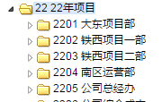
 |  |  | 暂定取值参考： 大东项目部：已完工+空
 |  |  | 铁西项目一：已完工+空
 |  |  | 铁西项目二：已完工+空
 |  |  | 南区运营部：已完工
 |  |  | 公司总经办：已完工
 |  |  | 其它：…….

 |  |  | 收入与成本按年取值 |  |  |  |  | 第二年：主合同
 |  |  |  | 2022 | 200 | 60
 |  |  |  | 2023 |  | 130
 |  |  |  | 2024 |  | 80

 |  |  |  | 年度 | 订单 | 销货单 | 结算单 | 收入确认
 |  |  |  | 2021 | 200 | 60 | 无 | 60
 |  |  |  | 2022 |  | 130 | 无 | 130
 |  |  |  | 2023 |  |  | 180 | -10 | 差额部份生成销售退货单确认当年的收入
 |  |  |  |  |  |  | 200 | 20

华腾业务示例
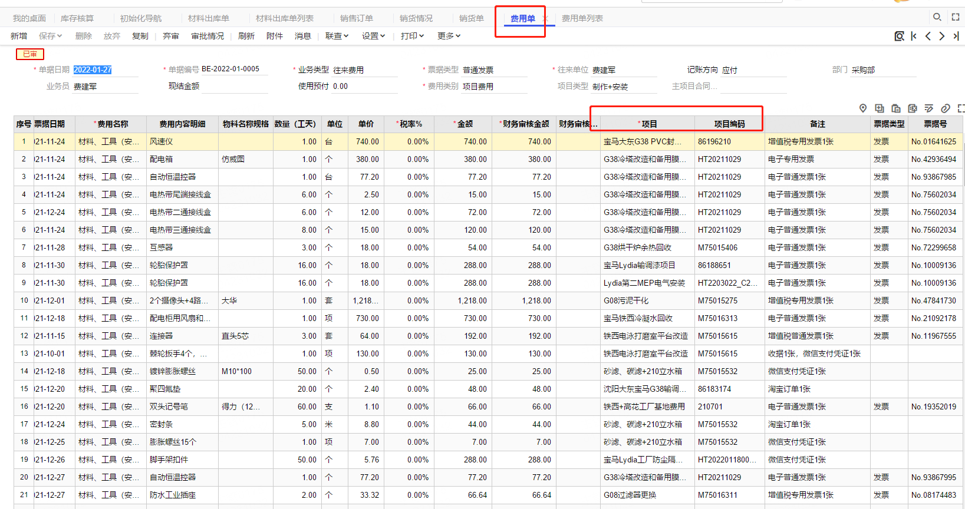
材料出库单项目在表头和费用单的项目名称在表体，无所谓主从合同

苏腾业务示例
